상품제안서
클린바스 러블리 1인가구 치약칫솔걸이 양치컵걸이 | 상품코드: F25882

 |  |  |  |  |  |  | 02-412-0044 | www.easy1.co.kr
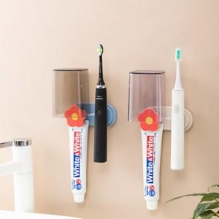

【상세/제작정보】 | 주문전 꼭 재고현황과 납기일 문의

【인쇄/포장옵션】 | 실크 / 포장불가능

【공급단가】 | 수량 | 170~ | 310~ | 510~ | 1,000~ | 3,000~
*VAT별도 | 단가 | 3,750원 | 3,690원 | 3,600원 | 3,510원 | 3,450원

【상품 URL】 | https://dev.easy1.co.kr:443/src/goods_detail.php?gdno=25882

